상품제안서
버팔로 다용도 캠핑담요 | 상품코드: S13362

 |  |  |  |  |  | 02-713-8555 | www.synergygift.co.kr
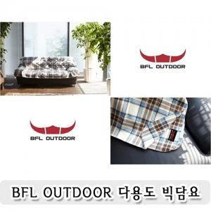

【상세/제작정보】 | 박스 스티커부착가능(비용별도추가)

【인쇄/포장옵션】 | 기타 / 별도문의

【공급단가】 | 수량 | 50~ | 300~ | 1,000~ | 2,000~
*VAT별도 | 단가 | 14,850원 | 14,300원 | 13,750원 | 13,200원

【상품 URL】 | https://www.synergygift.co.kr:443/src/goods_detail.php?gdno=6573

